Mapa
Mapa de la ubicación de los Centros de Extracción

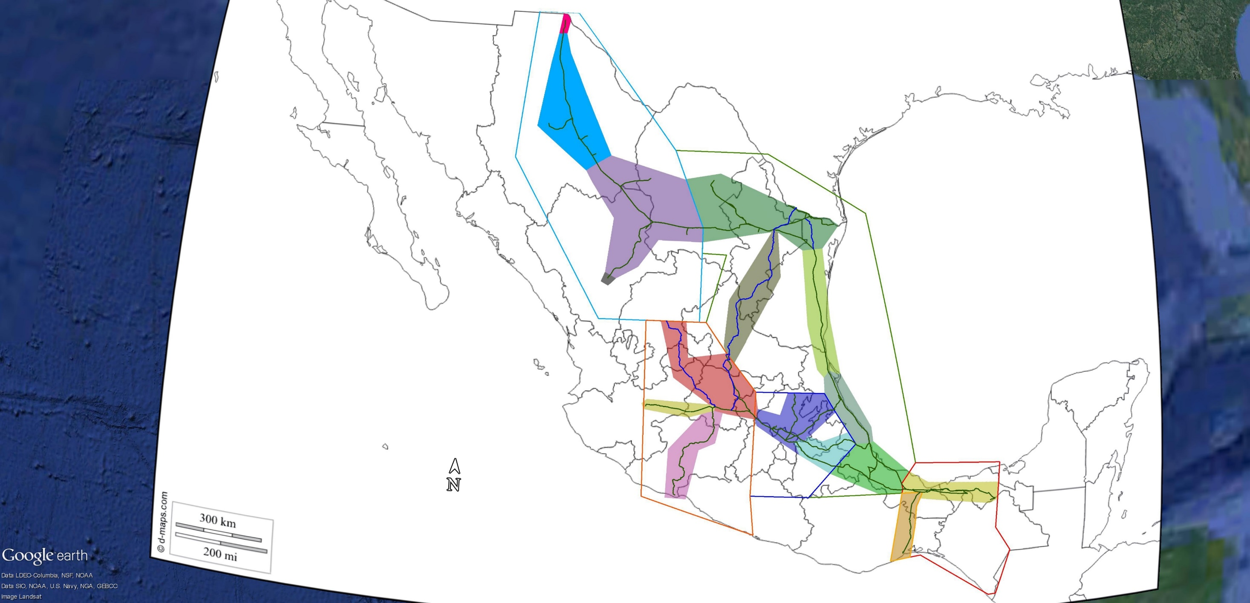
Centros de Extracción
Altamira
Arco 1
Arco 2
Centro
Chihuahua
Durango
Golfo
Guadalajara
Juárez
La Laguna
Michoacán
Noreste
Oaxaca
Sur
Veracruz
Ramones Norte
1
2
3
4
5
10
6
12
16
11
8
15
13
14
7
9
Zona Norte
Zona Golfo
Zona Occidente
Zona Centro
Zona Sur
Zona Istmo
Sistema Nacional de Gasoductos
Sistema Periférico

